①業務可視化シート【要入力】
補足・注意事項
業務工程・業務内容は「【参考】JOBレベル」シートの「業務内容例（詳細）」も参考にしつつ、できるだけ一般的な用語で記載ください。
IT・技術関連に関わらず、すべての業務を洗い出してください。
評価期間内に就業先が変わった場合は企業ごとにシートを分けて作成ください。
業務内容の追加・変更があった場合は「頻度/期間」の欄に対応開始・終了時期を記載ください（月単位）
DIGITAL CAREER SEED 業務可視化シート
 |  | 社員番号(6桁) | 氏名 | 現JOBレベル | 担当キャリアコーチ | 配属先在籍期間
 |  | 119678 | 岩瀬俊汰 |  | 宮下宏樹 | 2023/12/25～
 |  | 配属先企業名 |  | 配属先部署名
 |  | スズキ株式会社 |  | 四輪電子システム開発課
 |  | 所属部署の役割（企業の中で所属部門が担っている役割・業務）
 |  | 業務改善、開発業務のフォロー
 |  | 担当業務・役割（就業条件明示書の情報を参考に、部署内でのご自身の役割などの情報を追加して記載）
 |  | 業務効率化、工数削減、開発プロセス文書の作成、期限管理、フォロー

 |  | 業務内容 | 業務内容の詳細 | 頻度/対応期間 | 業務遂行レベル（大項目） | 業務遂行レベル（小項目）※大項目を先に選択 | 具体的な取り組み・成果（複数の工程・業務にわたるエピソードは重複でも可）
 | 1 | 品改週次報告の送付 |  | 1回/月 | 担当業務に関わる技術の実務経験を有し包括的指示のもとイレギュラー対応含め担当業務を自己完結して対応し顕在化する課題に対する改善提案・実行する
 | 2 | 機種開発日程の送付 |  | 1回/月 | 担当業務に関する技術や技法・ツールなどの実務的知識を持ち上位者からの包括的指示のもと担当業務を主体的に遂行し顕在化する課題の改善提案を行う
 | 3 | 日報ファイルの送付 |  | 1回/月 | 担当業務に関する技術や技法・ツールなどの実務的知識を持ち上位者からの包括的指示のもと担当業務を主体的に遂行し顕在化する課題の改善提案を行う
 | 4 | +-部品表の送付 |  | 1回/月 | 担当業務に関する技術や技法・ツールなどの実務的知識を持ち上位者からの包括的指示のもと担当業務を主体的に遂行し顕在化する課題の改善提案を行う
 | 5 | 未出図リストの送付 |  | 1回/月 | 担当業務に関する技術や技法・ツールなどの実務的知識を持ち上位者からの包括的指示のもと担当業務を主体的に遂行し顕在化する課題の改善提案を行う
 | 6 | 未然防止研修のアサイン |  | 1回/月 | 担当業務に関する技術や技法・ツールなどの実務的知識を持ち上位者からの包括的指示のもと担当業務を主体的に遂行し顕在化する課題の改善提案を行う
 | 7 | 期限メール管理アプリの開発 |  | 2023 | 担当業務に関する技術や技法・ツールなどの実務的知識を持ち上位者からの包括的指示のもと担当業務を主体的に遂行し顕在化する課題の改善提案を行う
 | 8 | 機種開発日程一覧アプリの開発 |  |  | 担当業務に関する技術や技法・ツールなどの実務的知識を持ち上位者からの包括的指示のもと担当業務を主体的に遂行し顕在化する課題の改善提案を行う
 | 9 | 設備備品管理アプリの開発 |  |  | 担当業務に関する技術や技法・ツールなどの実務的知識を持ち上位者からの包括的指示のもと担当業務を主体的に遂行し顕在化する課題の改善提案を行う
 | 10 | イモビライザ無効化ECMの管理 |  |  | 上位者などの指示・助言に基づき担当業務を主体的に遂行する
 | 11
 | 12
 | 13
 | 14
 | 15
 | 16
 | 17
 | 18
 | 19
 | 20
 | 21
 | 22
 | 23
 | 24
 | 25

②コンピテンシー入力シート【要入力】
コンピテンシー入力シート

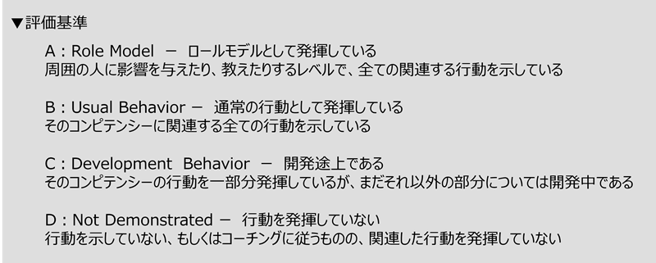
■現在のレベル
現在のJOBレベルを選択ください。
 | JOBレベル | 現在のJOBレベルに求められる特性・行動 | 役割・課題解決レベル
 | 現在のレベルを 選択してください | レベルを選択すると表示されます | レベルを選択すると表示されます

■求められる特性・行動
現在のレベルでの「求められる特性・行動」に対し、評価基準を参考に自己評価を選択ください。
また自己評価の根拠となる具体的な行動・成果を記載ください。
 | 自己評価 | 具体的な行動・成果
 | A

■役割・課題解決レベル
現在のレベルでの「求められる役割・課題解決レベル」に対し、評価基準を参考に自己評価を選択ください。
また自己評価の根拠となる具体的な行動・成果を記載ください。
 | 自己評価 | 具体的な行動・成果

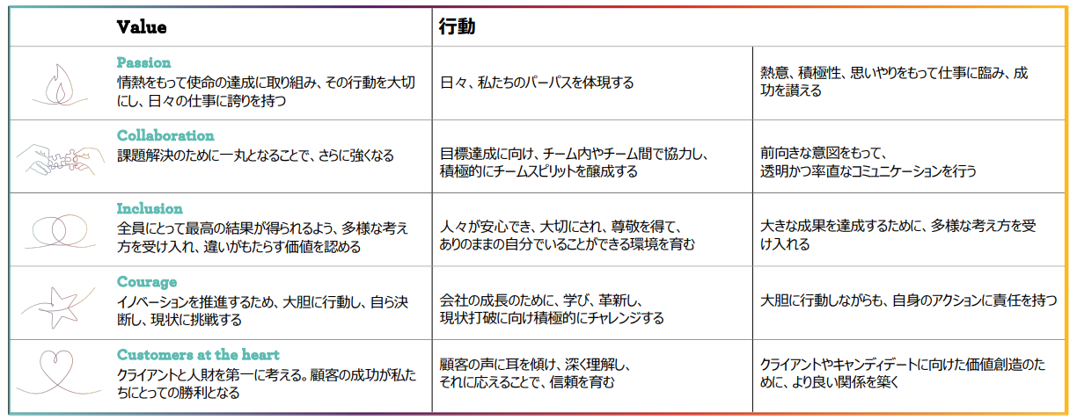
 |  |  |  | 【参考】Core Value
■キャリア開発実績
現在保有しているIT資格、および取得年月日を記載ください。
 | 現在保有する資格（IT関連） |  | 取得年月日
1
2
3
4
5

資格取得に向け、学習中の資格、受験予定を記載ください。
 | 取得を目指している資格 |  | 受験予定時期
1
2
3
4
5

資格とは別途、学習したこと及び学習を生かして取り組んだことがあれば記載ください。
 | 今期学習したこと | 取り組み（セミナー参加の場合は参加日・期間を記載） | 学習内容を生かしたこと
1
2
3
4
5

【対象者のみ】業務可視化シート (2社目)
補足・注意事項
業務工程・業務内容は「JOBレベル」シートの「業務内容例（詳細）」も参考にしつつ、できるだけ一般的な用語で記載ください。
IT・技術関連に関わらず、すべての業務を洗い出してください。
評価期間内に就業先が変わった場合は企業ごとにシートを分けて作成ください。
業務内容の追加・変更があった場合は「頻度/期間」の欄に対応開始・終了時期を記載ください（月単位）
DIGITAL CAREER SEED 業務可視化シート
 |  | 社員番号 | 氏名 | 現JOBレベル | 担当キャリアコーチ | 配属先在籍期間
 |  | 119678 | 岩瀬俊汰 | 0 | 宮下宏樹 | 202X/XX/XX
 |  | 配属先企業名 |  | 配属先部署名

 |  | 所属部署の役割（企業の中で所属部門が担っている役割・業務）

 |  | 担当業務・役割（就業条件明示書の情報を参考に、部署内でのご自身の役割などの情報を追加して記載）

 |  | 業務内容 | 業務内容の詳細 | 頻度/対応期間 | 業務遂行レベル（大項目） | 業務遂行レベル（小項目）※大項目を先に選択 | 具体的な取り組み・成果（複数の工程・業務にわたるエピソードは重複でも可）
 | 1
 | 2
 | 3
 | 4
 | 5
 | 6
 | 7
 | 8
 | 9
 | 10
 | 11
 | 12
 | 13
 | 14
 | 15
 | 16
 | 17
 | 18
 | 19
 | 20
 | 21
 | 22
 | 23
 | 24
 | 25

【対象者のみ】業務可視化シート (3社目)
補足・注意事項
業務工程・業務内容は「JOBレベル」シートの「業務内容例（詳細）」も参考にしつつ、できるだけ一般的な用語で記載ください。
IT・技術関連に関わらず、すべての業務を洗い出してください。
評価期間内に就業先が変わった場合は企業ごとにシートを分けて作成ください。
業務内容の追加・変更があった場合は「頻度/期間」の欄に対応開始・終了時期を記載ください（月単位）
DIGITAL CAREER SEED 業務可視化シート
 |  | 社員番号 | 氏名 | 現JOBレベル | 担当キャリアコーチ | 配属先在籍期間
 |  | 119678 | 岩瀬俊汰 | 0 | 宮下宏樹 | 202X/XX/XX
 |  | 配属先企業名 |  | 配属先部署名

 |  | 所属部署の役割（企業の中で所属部門が担っている役割・業務）

 |  | 担当業務・役割（就業条件明示書の情報を参考に、部署内でのご自身の役割などの情報を追加して記載）

 |  | 業務内容 | 業務内容の詳細 | 頻度/対応期間 | 業務遂行レベル（大項目） | 業務遂行レベル（小項目）※大項目を先に選択 | 具体的な取り組み・成果（複数の工程・業務にわたるエピソードは重複でも可）
 | 1
 | 2
 | 3
 | 4
 | 5
 | 6
 | 7
 | 8
 | 9
 | 10
 | 11
 | 12
 | 13
 | 14
 | 15
 | 16
 | 17
 | 18
 | 19
 | 20
 | 21
 | 22
 | 23
 | 24
 | 25

【記入例】業務可視化シート
補足・注意事項
業務工程・業務内容は「JOBレベル」シートの「業務内容例（詳細）」も参考にしつつ、できるだけ一般的な用語で記載ください。
IT・技術関連に関わらず、すべての業務を洗い出してください。
評価期間内に就業先が変わった場合は、企業ごとにシートを分けて作成ください。
業務内容の追加・変更があった場合は「頻度/期間」の欄に対応開始・終了時期を記載ください（月単位）
DIGITAL CAREER SEED 業務可視化シート
 |  | 社員番号 | 氏名 | 現JOBレベル | 担当キャリアコーチ | 配属先在籍期間
 |  | 123456 | フルネーム | 1‐1 | キャリアコーチ氏名（未着任の場合は未着任と記載） | 2023/2/1～現在
 |  | 配属先企業名 |  | 配属先部署名
 |  | DIGITAL株式会社 |  | 情報システム部
 |  | 所属部署の役割（企業の中で所属部門が担っている役割・業務）
 |  | 情報システム部門として、社内のIT環境の課題解決をミッションとしている。 具体的にはシステム設計、導入、社内システムやIT機器の管理・ヘルプデスクなどのサポート、社内ITインフラ環境の運用保守を担う
 |  | 担当業務・役割（就業条件明示書の情報を参考に、部署内でのご自身の役割などの情報を追加して記載）
 |  | ヘルプデスク、テクニカルサポート業務、PCキッティング、IT機器の管理、社内システムの運用管理

 |  | 業務内容 | 業務内容の詳細 | 頻度/対応期間 | 業務遂行レベル（大項目） | 業務遂行レベル（小項目）※大項目を先に選択 | 具体的な取り組み・成果（複数の工程・業務にわたるエピソードは重複でも可）
 | 1 | ヘルプデスク | 社員が利用するIT機器・システムの問い合わせ対応 ServiceNowから上がったチケットの一次対応、エスカレーション | 5～10件/日 | 上位者などの指示・助言に基づき担当業務を主体的に遂行する | 業務遂行のための必要な知識をもち、周りのサポートを受けながら対応できる | トラブル時の切り分けに必要な情報の収集をほぼ独力で対応できるようになった。 また配属時と比較し対応できるチケット数を1日平均〇件程度→〇件に伸ばすことができた。
 | 2 | キッティング | 社員の入退社時手順書に従ってPCのセットアップ、登録業務を行う | 10～20件/月 | 上位者などの指示・助言に基づき担当業務を主体的に遂行する | 定型的な業務は十分理解し、一人称で的確に担当業務を遂行することができる | 業務開始1週間で作業内容を全て一人称で任せていただけるようになった。 また最新化されていない手順書やバラバラの手順書をまとめてアップデートすることで、作業にかかる時間を月2時間程度削減。後輩が入った際にも自信が作成した手順書を展開することとなった。
 | 3 | 業務改善PJへの参加 | ・会議設定、議事録作成 ・現場への課題ヒアリング依頼～回収 ・各種資料作成のサポート | 2023年10月～ | 上位者などの指示・助言に基づき担当業務を主体的に遂行する | 業務遂行のための必要な知識をもち、与えられた指示を的確に対応できる | 業務課題のヒアリングをスムーズに行うために、社内各部署の担当業務や業務フローを整理し、理解を深めた。これにより、部門の悩みがイメージができ、さらに深堀りすることで表面的な課題ではなく、様々な問題に関わる根本的な課題を洗い出すための細かな情報収集ができた。
 | 4 | 部内サポート業務 | ・電話対応 ・社内資料のアップデート、新規作成 ・会議日程の調整 | 2023年10月～ | 担当業務に関する技術や技法・ツールなどの実務的知識を持ち上位者からの包括的指示のもと担当業務を主体的に遂行し顕在化する課題の改善提案を行う | 上位者の包括的な指示のもと、的確に担当業務を遂行する | 会議日程の調整にあたり、日程調整ツールを活用して効率的に日程調整を行った
 | 5
 | 6
 | 7
 | 8
 | 9
 | 10
 | 11
 | 12
 | 13
 | 14
 | 15
 | 16
 | 17
 | 18
 | 19
 | 20
 | 21
 | 22
 | 23
 | 24
 | 25

